МСО
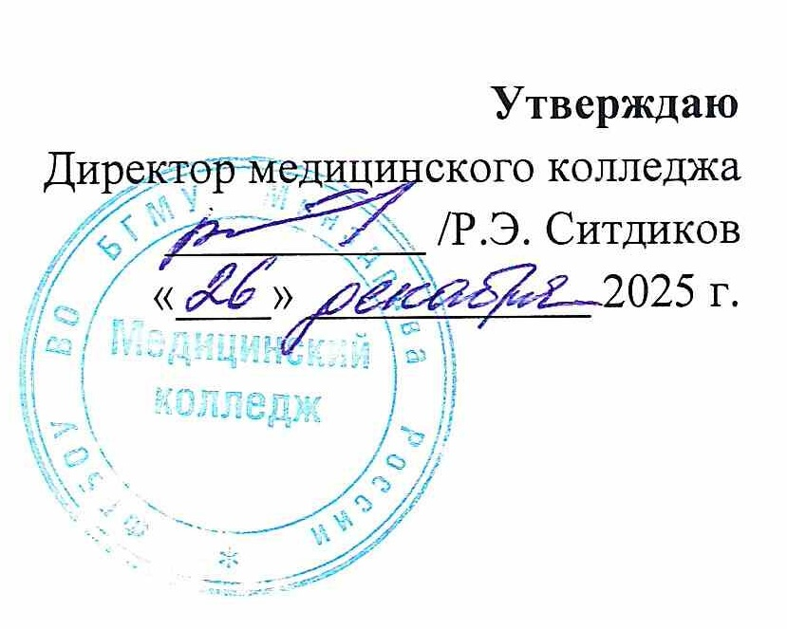
РАСПИСАНИЕ ПРАКТИЧЕСКИХ ЗАНЯТИЙ

СПЕЦИАЛЬНОСТЬ 31.02.07 СТОМАТОЛОГИЧЕСКОЕ ДЕЛО

2 семестр 2025 - 2026 учебного года
Месяц | Дата | 11 СТД |  | 12 СТД |  | Дата | Месяц
 |  | 111 | 112 | 121 | 122
ЯНВАРЬ | 15 | Теория | Теория | Теория | Теория | 15 | ЯНВАРЬ | 1 КУРС
 | 16 | Теория | Теория | Теория | Теория | 16
 | 17 | Теория | Теория | Теория | Теория | 17 |  | МДК.01.01 Проведение обследования пациента с целью установления диагноза, 228 ч. + УП 36 ч. | 111 | Жигалова И.М.
 | 18 |  |  |  |  | 18 |  |  | 112
 | 19 | Теория | Теория | Теория | Теория | 19 |  |  | 121 | Кафедра БГМУ
 | 20 | ОСД | ОСД | Теория | Теория | 20 |  |  | 122
 | 21 | ОСД | ОСД | Теория | Теория | 21 |  | Основы сестринского дела с инфекционной безопасностью (сокр. ОСД), 36 ч. | 111 | Батталова А.М.
 | 22 | ОСД | ОСД | Теория | Теория | 22 |  |  | 112
 | 23 | ОСД | ОСД | Теория | Теория | 23 |  |  | 121
 | 24 | Теория | Теория | Теория | Теория | 24 |  |  | 122
 | 25 |  |  |  |  | 25 |  | Основы цифровой стоматологии (сокр. ОЦС), 48 ч. | 111 | Зорина Н.М.
 | 26 | ОСД | ОСД | Теория | Теория | 26 |  |  | 112
 | 27 | ОСД | ОСД | Теория | Теория | 27 |  |  | 121
 | 28 | Теория | Теория | Теория | Теория | 28 |  |  | 122
 | 29 | Теория | Теория | ОСД | ОСД | 29
 | 30 | Теория | Теория | ОСД | ОСД | 30
 | 31 | Теория | Теория | Теория | Теория | 31
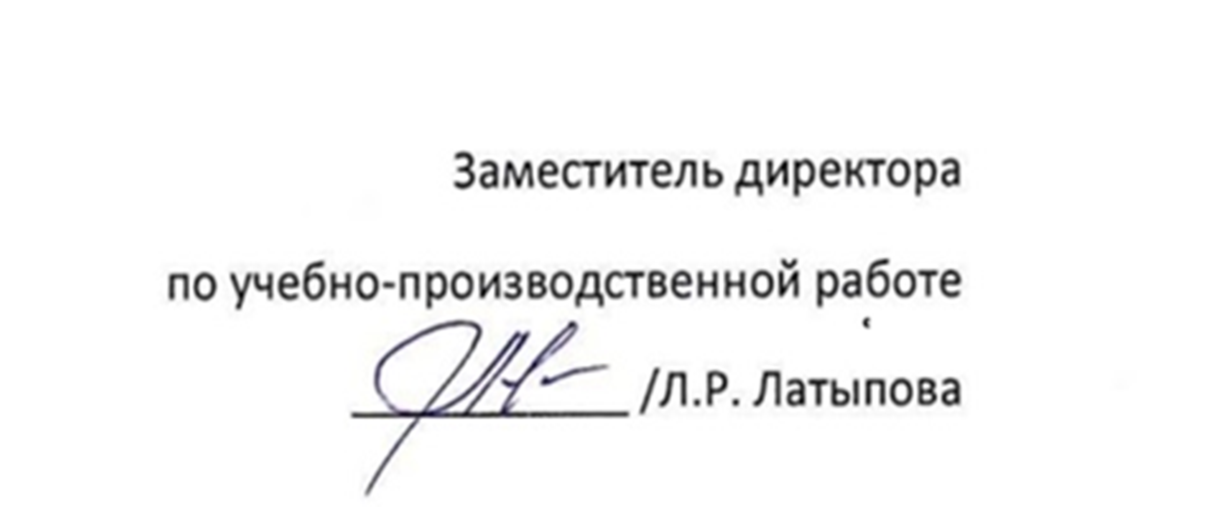
Месяц | Дата | 11 СТД |  | 112 СТД |  | Дата | Месяц
 |  | 111 | 112 | 121 | 122
ФЕВРАЛЬ | 1 |  |  |  |  | 1 | ФЕВРАЛЬ
 | 2 | Теория | Теория | Теория | Теория | 2
 | 3 | Теория | Теория | Теория | Теория | 3
 | 4 | МДК.01.01 | МДК.01.01 | ОСД | ОСД | 4
 | 5 | МДК.01.01 | МДК.01.01 | ОСД | ОСД | 5
 | 6 | МДК.01.01 | МДК.01.01 | ОСД | ОСД | 6
 | 7 | Теория | Теория | Теория | Теория | 7
 | 8 |  |  |  |  | 8
 | 9 | МДК.01.01 | МДК.01.01 | ОСД | ОСД | 9
 | 10 | Теория | Теория | Теория | Теория | 10
 | 11 | Теория | Теория | Теория | Теория | 11
 | 12 | Теория | Теория | Теория | Теория | 12
 | 13 | Теория | Теория | Теория | Теория | 13
 | 14 | Теория | Теория | Теория | Теория | 14
 | 15 |  |  |  |  | 15
 | 16 | Теория | Теория | Теория | Теория | 16
 | 17 | Теория | Теория | Теория | Теория | 17
 | 18 | ОСЦ | ОСЦ | МДК.01.01 | МДК.01.01 | 18
 | 19 | ОСЦ | ОСЦ | МДК.01.01 | МДК.01.01 | 19
 | 20 | ОСЦ | ОСЦ | МДК.01.01 | МДК.01.01 | 20
 | 21 | ОСЦ | ОСЦ | МДК.01.01 | МДК.01.01 | 21
 | 22 |  |  |  |  | 22
 | 23 |  |  |  |  | 23
 | 24 | ОСЦ | ОСЦ | МДК.01.01 | МДК.01.01 | 24
 | 25 | ОСЦ | ОСЦ | МДК.01.01 | МДК.01.01 | 25
 | 26 | ОСЦ | ОСЦ | МДК.01.01 | МДК.01.01 | 26
 | 27 | ОСЦ | ОСЦ | МДК.01.01 | МДК.01.01 | 27
 | 28 | Теория | Теория | Теория | Теория | 28
Месяц | Дата | 11 СТД |  | 12 СТД |  | Дата | Месяц
 |  | 111 | 112 | 121 | 122
МАРТ | 1 |  |  |  |  | 1 | МАРТ
 | 2 | МДК.01.01 | МДК.01.01 | Теория | Теория | 2
 | 3 | МДК.01.01 | МДК.01.01 | Теория | Теория | 3
 | 4 | МДК.01.01 | МДК.01.01 | Теория | Теория | 4
 | 5 | МДК.01.01 | МДК.01.01 | Теория | Теория | 5
 | 6 | Теория | Теория | Теория | Теория | 6
 | 7 |  |  |  |  | 7
 | 8 |  |  |  |  | 8
 | 9 | Теория | Теория | Теория | Теория | 9
 | 10 | МДК.01.01 | МДК.01.01 | Теория | Теория | 10
 | 11 | МДК.01.01 | МДК.01.01 | Теория | Теория | 11
 | 12 | Теория | Теория | МДК.01.01 | МДК.01.01 | 12
 | 13 | Теория | Теория | МДК.01.01 | МДК.01.01 | 13
 | 14 | Теория | Теория | Теория | Теория | 14
 | 15 |  |  |  |  | 15
 | 16 | МДК.01.01 | МДК.01.01 | Теория | Теория | 16
 | 17 | МДК.01.01 | МДК.01.01 | Теория | Теория | 17
 | 18 | МДК.01.01 | МДК.01.01 | Теория | Теория | 18
 | 19 | Теория | Теория | МДК.01.01 | МДК.01.01 | 19
 | 20 | Теория | Теория | МДК.01.01 | МДК.01.01 | 20
 | 21 | Теория | Теория | Теория | Теория | 21
 | 22 |  |  |  |  | 22
 | 23 | МДК.01.01 | МДК.01.01 | Теория | Теория | 23
 | 24 | Теория | Теория | МДК.01.01 | МДК.01.01 | 24
 | 25 | Теория | Теория | Теория | Теория | 25
 | 26 | МДК.01.01 | МДК.01.01 | МДК.01.01 | МДК.01.01 | 26
 | 27 | МДК.01.01 | МДК.01.01 | Теория | Теория | 27
 | 28 | Теория | Теория | Теория | Теория | 28
 | 29 |  |  |  |  | 29
 | 30 | Теория | Теория | Теория | Теория | 30
 | 31 | Теория | Теория | Теория | Теория | 31
Месяц | Дата | 11 СТД |  | 12 СТД |  | Дата | Месяц
 |  | 111 | 112 | 121 | 122
АПРЕЛЬ | 1 | МДК.01.01 | МДК.01.01 | Теория | Теория | 1 | АПРЕЛЬ
 | 2 | МДК.01.01 | МДК.01.01 | МДК.01.01 | МДК.01.01 | 2
 | 3 | Теория | Теория | Теория | Теория | 3
 | 4 | Теория | Теория | Теория | Теория | 4
 | 5 |  |  |  |  | 5
 | 6 | МДК.01.01 | МДК.01.01 | Теория | Теория | 6
 | 7 | Теория | Теория | МДК.01.01 | МДК.01.01 | 7
 | 8 | МДК.01.01 | МДК.01.01 | Теория | Теория | 8
 | 9 | МДК.01.01 | МДК.01.01 | Теория | Теория | 9
 | 10 | Теория | Теория | МДК.01.01 | МДК.01.01 | 10
 | 11 | Теория | Теория | Теория | Теория | 11
 | 12 |  |  |  |  | 12
 | 13 | МДК.01.01 | МДК.01.01 | Теория | Теория | 13
 | 14 | Теория | Теория | МДК.01.01 | МДК.01.01 | 14
 | 15 | МДК.01.01 | МДК.01.01 | Теория | Теория | 15
 | 16 | Теория | Теория | МДК.01.01 | МДК.01.01 | 16
 | 17 | МДК.01.01 | МДК.01.01 | Теория | Теория | 17
 | 18 | Теория | Теория | Теория | Теория | 18
 | 19 |  |  |  |  | 19
 | 20 | МДК.01.01 | МДК.01.01 | Теория | Теория | 20
 | 21 | МДК.01.01 | МДК.01.01 | Теория | Теория | 21
 | 22 | Теория | Теория | Теория | Теория | 22
 | 23 | Теория | Теория | МДК.01.01 | МДК.01.01 | 23
 | 24 | Теория | Теория | МДК.01.01 | МДК.01.01 | 24
 | 25 | Теория | Теория | МДК.01.01 | МДК.01.01 | 25
 | 26 |  |  |  |  | 26
 | 27 | МДК.01.01 | МДК.01.01 | Теория | Теория | 27
 | 28 | МДК.01.01 | МДК.01.01 | Теория | Теория | 28
 | 29 | Теория | Теория | МДК.01.01 | МДК.01.01 | 29
 | 30 | Теория | Теория | МДК.01.01 | МДК.01.01 | 30
Месяц | Дата | 11 СТД |  | 12 СТД |  | Дата | Месяц
 |  | 111 | 112 | 121 | 122
МАЙ | 1 |  |  |  |  | 1 | МАЙ
 | 2 | Теория | Теория | МДК.01.01 | МДК.01.01 | 2
 | 3 |  |  |  |  | 3
 | 4 | МДК.01.01 | МДК.01.01 | МДК.01.01 | МДК.01.01 | 4
 | 5 | Теория | Теория | МДК.01.01 | МДК.01.01 | 5
 | 6 | Теория | Теория | МДК.01.01 | МДК.01.01 | 6
 | 7 | МДК.01.01 | МДК.01.01 | Теория | Теория | 7
 | 8 | Теория | Теория | Теория | Теория | 8
 | 9 |  |  |  |  | 9
 | 10 |  |  |  |  | 10
 | 11 | МДК.01.01 | МДК.01.01 | Теория | Теория | 11
 | 12 | МДК.01.01 | МДК.01.01 | Теория | Теория | 12
 | 13 | Теория | Теория | МДК.01.01 | МДК.01.01 | 13
 | 14 | Теория | Теория | МДК.01.01 | МДК.01.01 | 14
 | 15 | Теория | Теория | МДК.01.01 | МДК.01.01 | 15
 | 16 | Теория | Теория | Теория | Теория | 16
 | 17 |  |  |  |  | 17
 | 18 | МДК.01.01 | МДК.01.01 | Теория | Теория | 18
 | 19 | МДК.01.01 | МДК.01.01 | Теория | Теория | 19
 | 20 | МДК.01.01 | МДК.01.01 | Теория | Теория | 20
 | 21 | Теория | Теория | МДК.01.01 | МДК.01.01 | 21
 | 22 | Теория | Теория | МДК.01.01 | МДК.01.01 | 22
 | 23 | Теория | Теория | МДК.01.01 | МДК.01.01 | 23
 | 24 |  |  |  |  | 24
 | 25 | Теория | Теория | МДК.01.01 | МДК.01.01 | 25
 | 26 | Теория | Теория | МДК.01.01 | МДК.01.01 | 26
 | 27 | Теория | Теория | МДК.01.01 | МДК.01.01 | 27
 | 28 | Теория | Теория | Теория | Теория | 28
 | 29 | МДК.01.01 | МДК.01.01 | Теория | Теория | 29
 | 30 | Теория | Теория | Теория | Теория | 30
 | 31 |  |  |  |  | 31
Месяц | Дата | 11 СТД |  | 12 СТД |  | Дата | Месяц
 |  | 111 | 112 | 211 | 212
ИЮНЬ | 1 | Теория | Теория | Теория | Теория | 1 | ИЮНЬ
 | 2 | МДК.01.01 | МДК.01.01 | ОСЦ | ОСЦ | 2
 | 3 | МДК.01.01 | МДК.01.01 | ОСЦ | ОСЦ | 3
 | 4 | Теория | Теория | Теория | Теория | 4
 | 5 | МДК.01.01 | МДК.01.01 | ОСЦ | ОСЦ | 5
 | 6 | Теория | Теория | ОСЦ | ОСЦ | 6
 | 7 |  |  |  |  | 7
 | 8 | МДК.01.01 | МДК.01.01 | Теория | Теория | 8
 | 9 | Теория | Теория | ОСЦ | ОСЦ | 9
 | 10 | Теория | Теория | ОСЦ | ОСЦ | 10
 | 11 | Теория | Теория | ОСЦ | ОСЦ | 11
 | 12 |  |  |  |  | 12
 | 13 | МДК.01.01 | МДК.01.01 | ОСЦ | ОСЦ | 13
 | 14 |  |  |  |  | 14
 | 15 | Теория | Теория | МДК.01.01 | МДК.01.01 | 15
 | 16 | Теория | Теория | МДК.01.01 | МДК.01.01 | 16
 | 17 | Теория | Теория | Теория | Теория | 17
 | 18 | Теория | Теория | Теория | Теория | 18
 | 19 | Теория | Теория | МДК.01.01 | МДК.01.01 | 19
 | 20 | Теория | Теория | Теория | Теория | 20
 | 21 |  |  |  |  | 21
 | 22 | МДК.01.01 | МДК.01.01 | Теория | Теория | 22
 | 23 | Теория | Теория | МДК.01.01 | МДК.01.01 | 23
 | 24 | Теория | Теория | МДК.01.01 | МДК.01.01 | 24
 | 25 | Теория | Теория | МДК.01.01 | МДК.01.01 | 25
 | 26 | МДК.01.01 | МДК.01.01 | Теория | Теория | 26
 | 27 | Теория | Теория | Теория | Теория | 27
 | 28 |  |  |  |  | 28
 | 29 | МДК.01.01 | МДК.01.01 | Теория | Теория | 29
 | 30 | Теория | Теория | МДК.01.01 | МДК.01.01 | 30
ИЮЛЬ | 1 |  |  |  |  | 1 | ИЮЛЬ
 | 2 |  |  |  |  | 2
 | 3 | Промежуточная аттестация |  |  |  | 3
...

